Log Produk
Foto Produk | Tanggal | Jam | Shift | Warna Produk
 | 2026-03-07 | 07:02:55 | Shift 1 (07:00-15:00) | bongkahan
 | 2026-03-07 | 07:04:46 | Shift 1 (07:00-15:00) | bongkahan
 | 2026-03-07 | 07:05:46 | Shift 1 (07:00-15:00) | bongkahan
 | 2026-03-07 | 07:06:37 | Shift 1 (07:00-15:00) | bongkahan
 | 2026-03-07 | 07:07:20 | Shift 1 (07:00-15:00) | bongkahan
 | 2026-03-07 | 07:09:25 | Shift 1 (07:00-15:00) | bongkahan
 | 2026-03-07 | 07:10:06 | Shift 1 (07:00-15:00) | bongkahan
 | 2026-03-07 | 07:10:43 | Shift 1 (07:00-15:00) | bongkahan
 | 2026-03-07 | 07:13:47 | Shift 1 (07:00-15:00) | bongkahan
 | 2026-03-07 | 07:14:44 | Shift 1 (07:00-15:00) | bongkahan
 | 2026-03-07 | 07:19:12 | Shift 1 (07:00-15:00) | bongkahan
 | 2026-03-07 | 07:20:46 | Shift 1 (07:00-15:00) | bongkahan
 | 2026-03-07 | 07:21:38 | Shift 1 (07:00-15:00) | bongkahan
 | 2026-03-07 | 07:23:57 | Shift 1 (07:00-15:00) | bongkahan
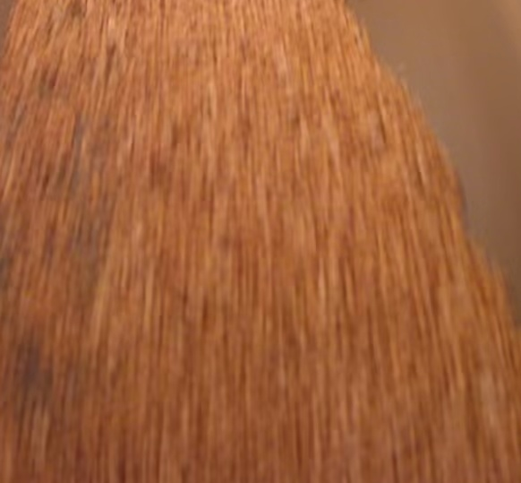 | 2026-03-07 | 09:26:16 | Shift 1 (07:00-15:00) | bongkahan
 | 2026-03-07 | 09:26:46 | Shift 1 (07:00-15:00) | bongkahan
 | 2026-03-07 | 09:27:16 | Shift 1 (07:00-15:00) | bongkahan

